260108
260108 | 景顺长城新兴成长混合
成立时间 | 2006-06-28 | 基金经理 | 刘彦春 | 2016-01-27 | 至今 | 刘彦春 | 4年又336天 | 393.43%
历史 | 14年 |  |  | 2015-04-09 | 2016-01-26 | 杨鹏 刘彦春 | 292天 | -24.03%
基金公司 | 景顺长城 |  |  | 2014-11-01 | 2015-04-08 | 杨鹏 | 158天 | 36.92%
基金托管人 | 工商银行 |  |  | 2010-05-29 | 2014-10-29 | 邓春鸣 | 4年又154天 | -12.27%
 |  |  |  | 2010-05-14 | 2010-05-28 | 李志嘉 邓春鸣 | 14天 | 1.14%
1.十年历史 |  |  |  | 2006-06-28 | 2010-05-13 | 李志嘉 | 3年又320天 | 95.99%
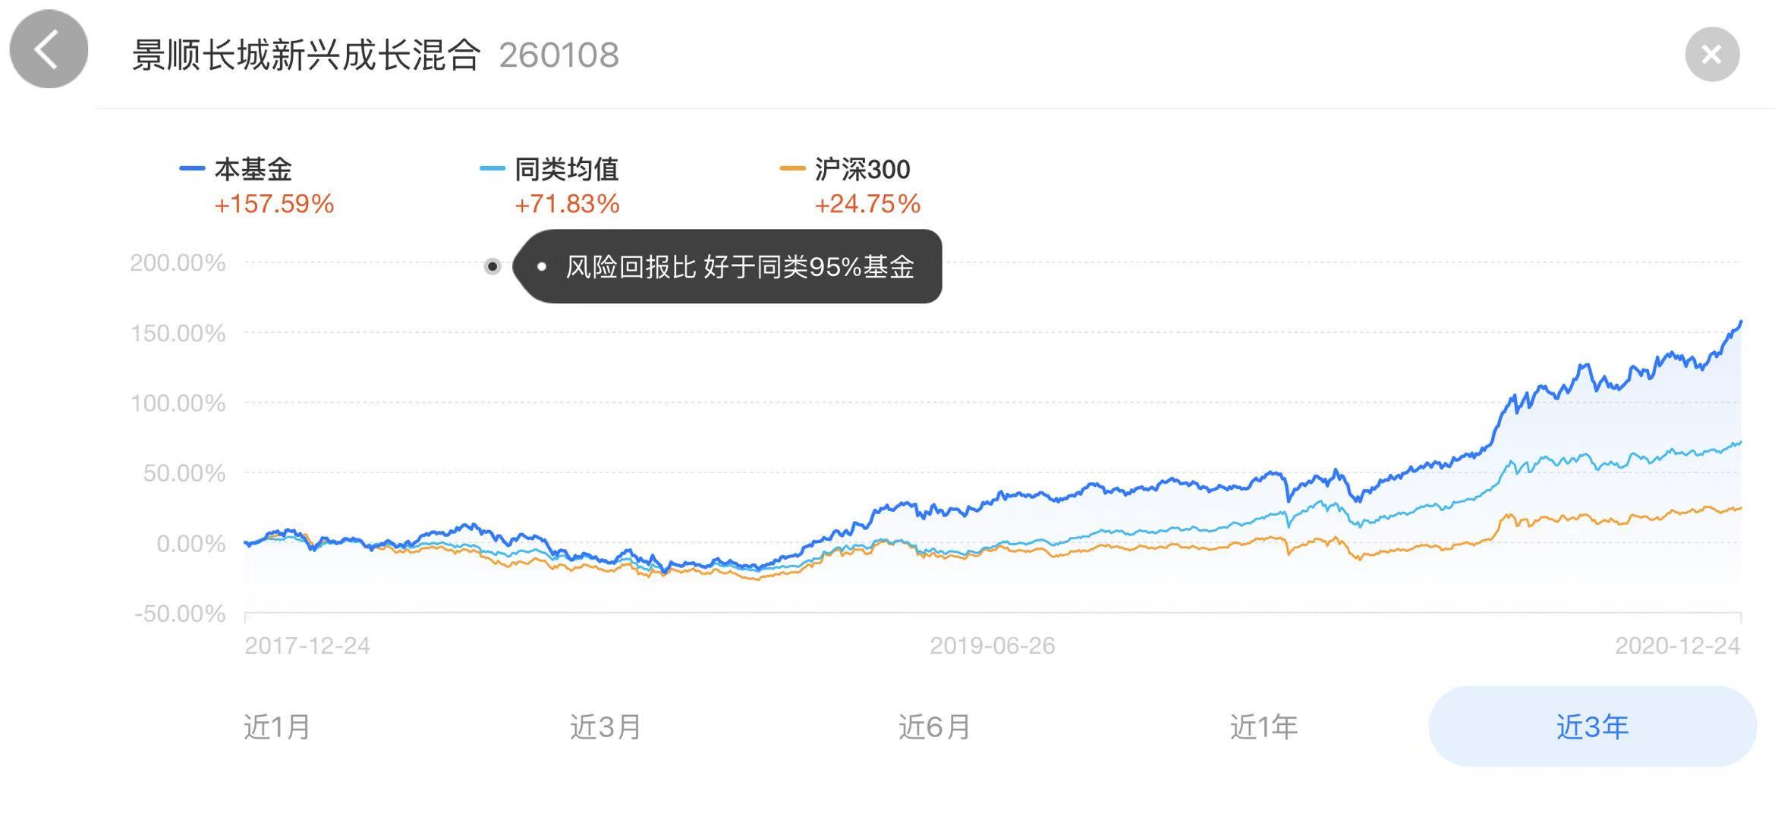
2.跨国股票基金？ | ？
3.十年年终获利最好 | 近5年 | 7|1292

持仓比例 | 股票 | 债券 | 现金 | 净资产亿
2020-09-30 | 92.70% | 2.82% | 4.10% | 265.87
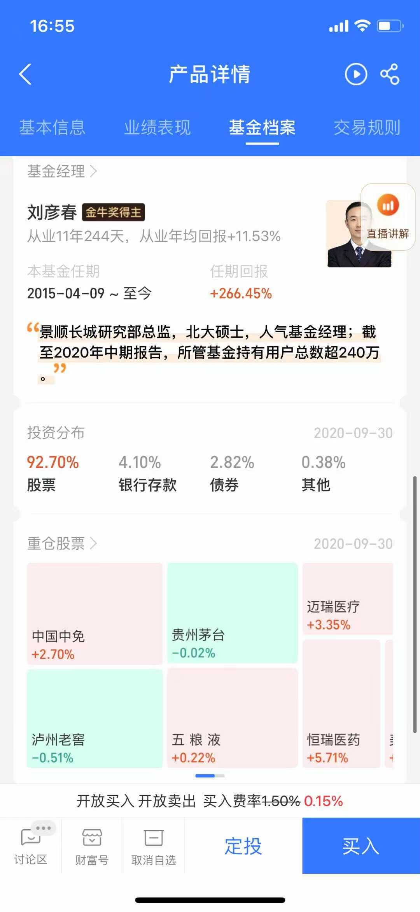

 |  |  |  |  | 旅游 | 中国中兔
 |  |  |  |  | 白酒 | 贵州茅台 | 泸州老窖 | 五粮液
 |  |  |  |  | 医疗 | 迈瑞医疗 | 恒瑞医疗

